開発タブの追加
１．開発タブの追加

マクロ作成において開発タブがあれば便利です。ぜひ追加しましょう。

 | 手順１：ファイルタブをクリックする。
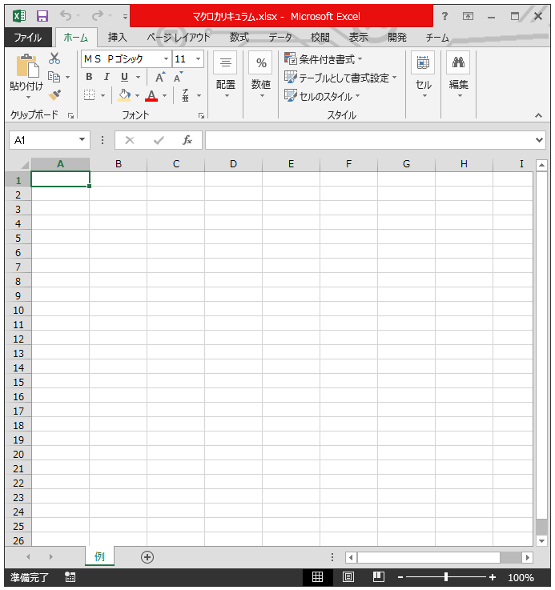

 | 手順２：オプションタブをクリックする。
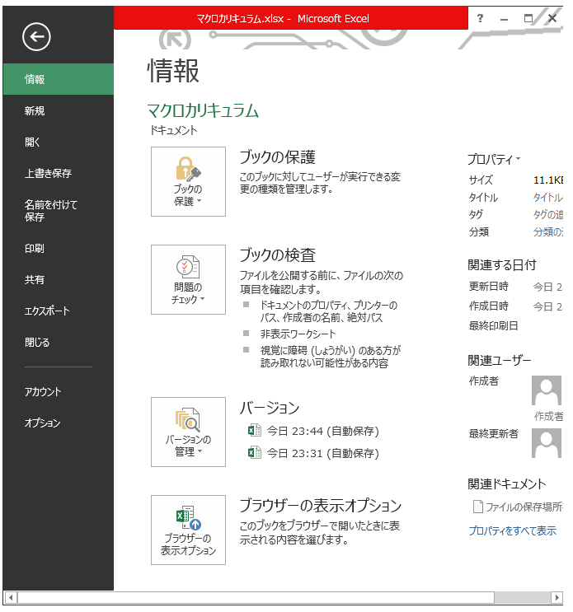

 | 手順３：リボンのユーザー設定をクリックし、開発にチェックを入れる。
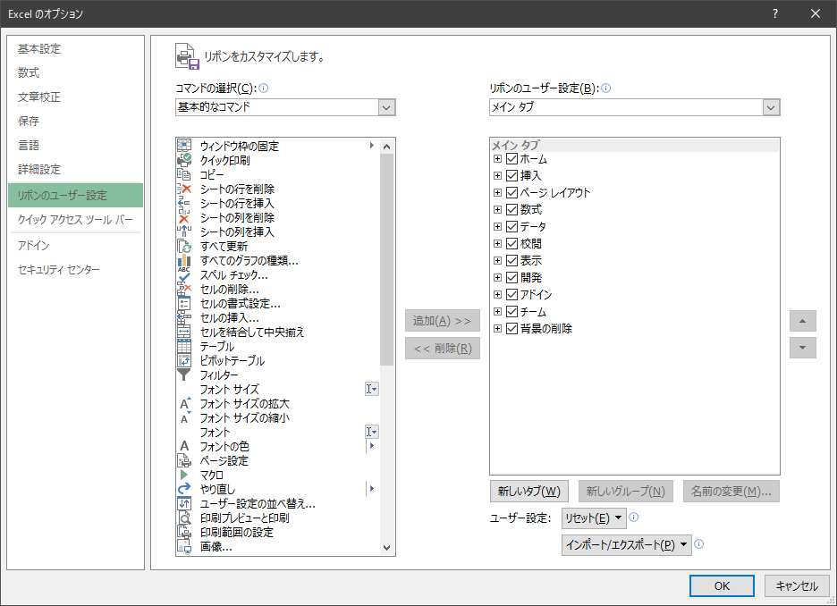

 | 手順４：開発タブが追加されていることを確認する。

エディタの設定
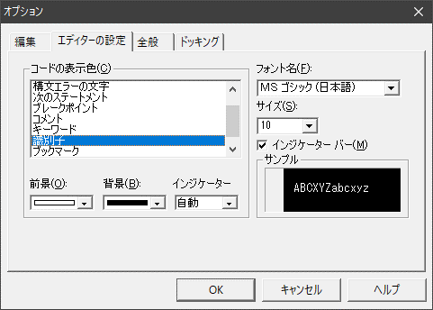
２．エディタの設定

エディタの設定を変えると開発しやすくなります。お好みで設定をしましょう。
ここでは一例として設定を行います。

 | 手順１：Alt＋F11でエディタを起動する。

 | 手順２：ツールをクリックする。
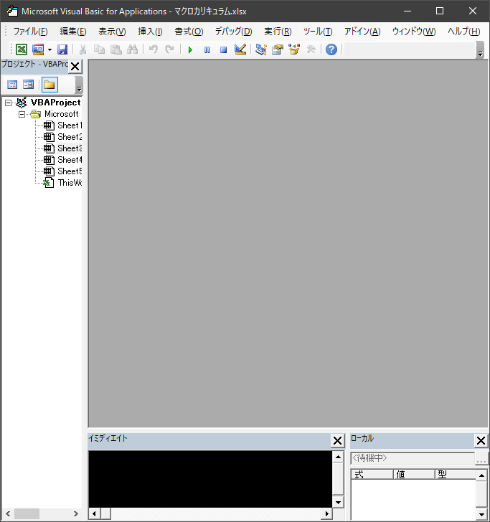

 | 手順３：オプションをクリックする。
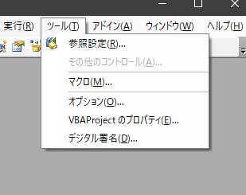

 | 手順４：編集の自動構文チェックのチェックを外す。
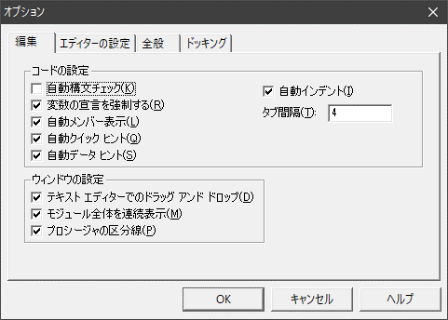

 | 手順5：変数の宣言を強制するにチェックを入れる。

 | 手順6：自動メンバー表示にチェックをいれる。

 | 手順7：タブ間隔を４にする。

 | 手順8：エディタの設定をクリック。
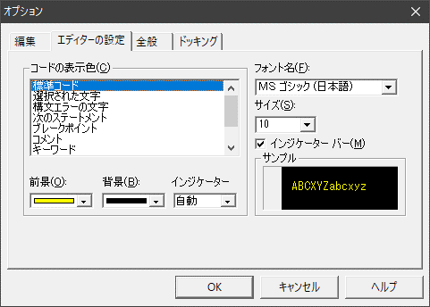

 | 手順9：標準コードの前景を黄、背景を黒に変更。

 | 手順10：コメントの前景を緑、背景を黒に変更。
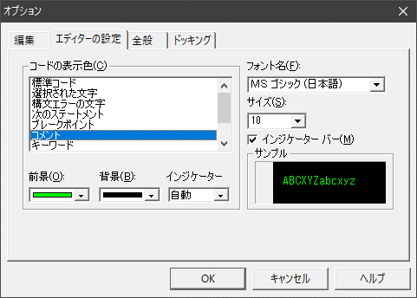

 | 手順1１：キーワードの前景を水色、背景を黒に変更。
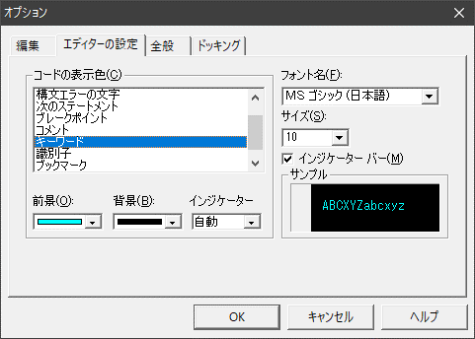

 | 手順1２：識別子の前景を白、背景を黒に変更。

コメントアウトボタンの追加
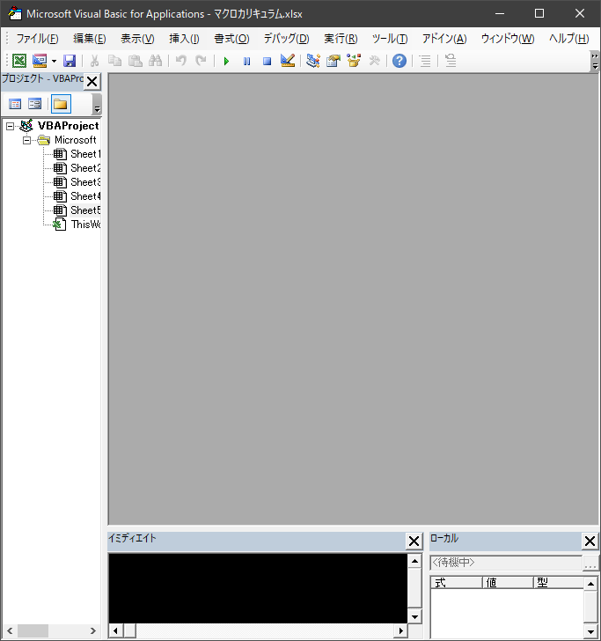
３．コメントアウトボタンの追加

コードを書く際にコメントアウトとコメント解除を多用します。
そこで、コメントアウトをボタンとして表示しておくことで効率よく開発ができます。

 | 手順１：Alt＋F11でエディタを起動する。

 | 手順２：ボタンが何もないところを右クリックする。

 | 手順３：ユーザー設定をクリックする。
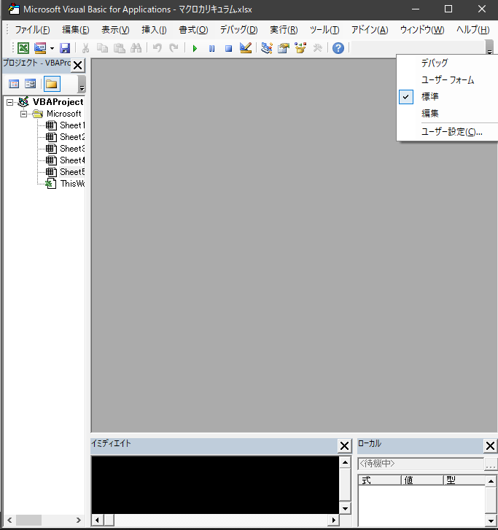

 | 手順４：コマンドの編集をクリック。
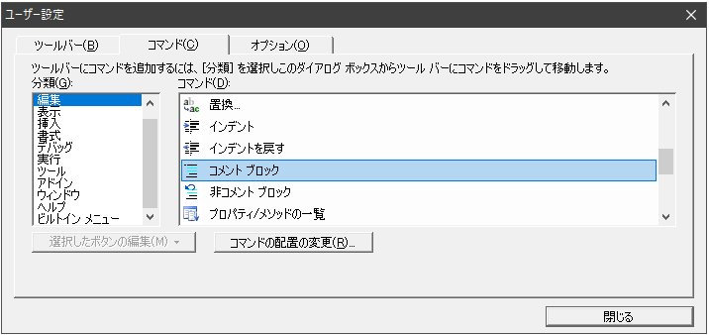

 | 手順5：コメントブロックをエディタの何もないところにドラッグ＆ドロップ。
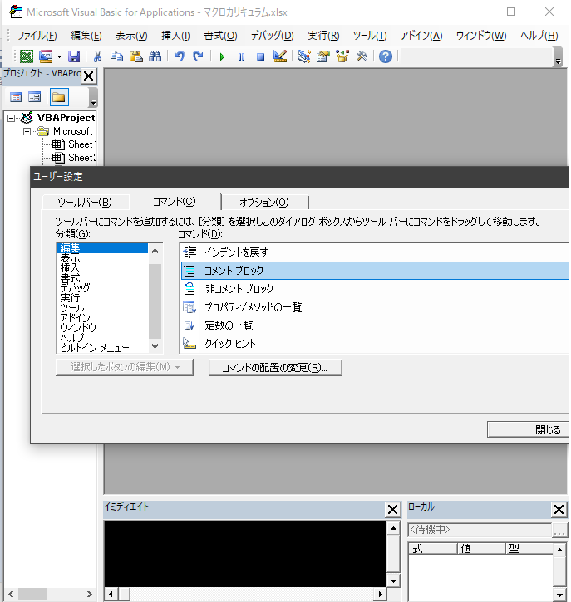

 | 手順6：非コメントブロックをエディタの何もないところにドラッグ＆ドロップ。
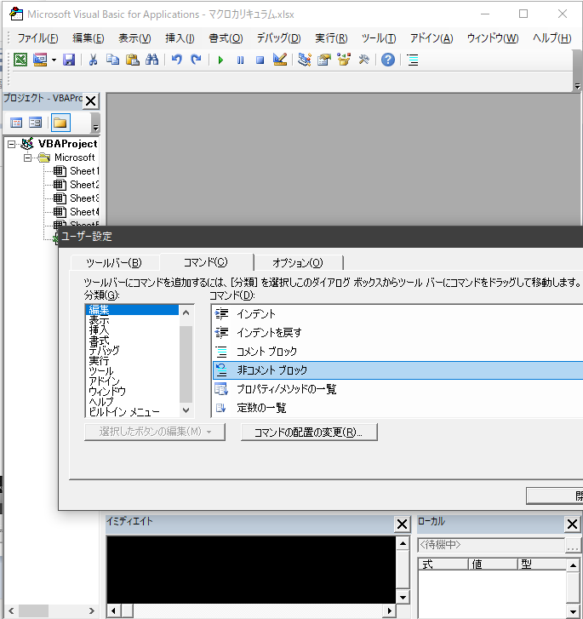

 | 手順７：コメントブロックと非コメントブロックが追加されていることを確認する。

